5.시공절차(일반·토공·기초)
K-건설맵 | k-conmap.com 무료 건설 서식 |  |  | ← 이 1행을 지우고 쓰셔도 됩니다

5. 주요 공정의 시공절차 및 방법

제1장 공사 일반
1. 적 용
1) | 이 시공계획은 본 공사의 하수관로 · 맨홀 · 배수설비 · 포장 복구와 여기에 딸린 가설 · 토공 공사에 적용합니다.
2) | 여기에 없는 사항은 공사시방서 · 설계도면과 관련 표준시방서(KCS)에 따릅니다.
2. 설계도서의 적용 순서 — 설계도서끼리 서로 맞지 않으면 다음 순서로 적용합니다.
(1) | 현장설명서
(2) | 공사시방서
(3) | 설계도면
(4) | 물량내역서

제2장 토 공 사
1. 측 량 — 측량 기준점 · 기준점 유지관리 · 측량 성과 유지관리
(1) | 현장 안의 표고 기준점은 공사 현장에서 가장 가까운 국가 수준점에서 가져와 최소 2번 이상 왕복 수준측량을 합니다.
(2) | 공사 편의를 위해 임시 기준점(가벤치마크)을 설치해 쓸 수 있습니다.
(3) | 임시 기준점의 위치와 측량 성과표를 공사감독관에게 보고해 승낙을 받은 뒤 씁니다.
(4) | 기준점은 공사가 끝날 때까지 없어지거나 부서지지 않게 유지하고, 지반 변동 등으로 다시 설치해야 하면 곧바로 공사감독관에게 보고합니다.
(5) | 공사에 따른 측량 성과는 공사가 끝날 때까지 유지 · 관리하고 보관합니다.
2. 기존 구조물의 철거
1) | 콘크리트 · 돌쌓기 구조물은 파쇄(또는 발파)해 철거합니다. 구조물의 일부를 본 공사에 쓰는 경우에는 발파하지 않고, 철근은 콘크리트 절단면에서 잘라 냅니다.
2) | 시공 기면에서 1m 깊이 안에 있는 폐기된 기존 구조물은 철거하고, 철거한 곳은 깨끗이 정리한 뒤 흙을 20cm 두께로 깔아 공사감독관의 지시에 따라 주변 자연토와 같은 건조밀도가 되게 다집니다.
3) | 기존 구조물 철거는 공사감독관과 협의한 뒤 합니다.
4) | 철거 재료 중 재사용이 가능하다고 공사감독관이 인정한 것은 지시한 장소로 옮기고, 재사용할 수 없는 것은 지시한 방법으로 폐기물 처리장에 반출합니다. 공사감독관의 승인을 받으면 본 공사의 임시 구조물에 쓸 수 있습니다.
5) | 철거를 위해 판 곳은 승인된 재료로 원지반 높이까지 되메우고 주변 원지반과 같은 밀도가 되게 다집니다.
3. 관거 및 구조물 터파기
1) | 공사감독관의 특별 지시가 없으면 도면대로 관로 중심선과 관로 바닥 높이에 맞춰 터파기합니다.
2) | 지나치게 판 부분은 공사감독관이 인정하는 양질의 흙으로 도면의 관로 바닥 높이까지 밑채움하고 다집니다.
3) | 밑채움 흙에는 강자갈이 섞여도 되지만 최대 크기는 10cm 이하로 합니다.
4) | 관로 터파기는 관 부설에 필요한 넓이와 깊이로 하고, 터파기 바닥은 관 부설 전에 반드시 공사감독관의 검사를 받습니다.
5) | 굴착 후 지하수가 솟으면 공사감독관과 협의해 수중 굴착 · 양수 등 차수 · 배수 조치를 한 뒤 시공합니다.
6) | 연약지반은 충분한 지지력을 확보할 수 있는지 확인한 뒤 시공합니다.
7) | 관로 바닥은 관 접합 부분을 빼고 적어도 관 1본 길이 전체가 흐트러지지 않은 지반 위에 고르게 받쳐지게 합니다.
8) | 풍화암을 포함한 암 구간은 지나치게 파지 않게 주의하고, 특히 관 접합 부분은 필요한 최소한의 넓이 · 깊이가 되게 소형 브레이커를 씁니다.
9) | 암 구간 터파기에서 나온 파쇄암 중 관 외면을 다치게 할 모양 · 크기의 암편은 관로 되메우기에 쓰지 않고 공사감독관이 정한 곳으로 반출합니다.
10) | 토사 · 암 구간 모두 지시된 깊이보다 깊게 파지 않게 주의하고, 관 일부가 바닥에 받쳐지지 않는 곳은 굵은 모래 · 잔자갈 또는 지정된 곳의 모래로 채워 관 전체가 고르게 받쳐지게 다집니다.
11) | 배관 작업 1조의 하루 관로 터파기는 그날 배관할 연장을 넘지 않게 합니다.
12) | 흙막이를 두고 터파기하는 경우에는 흙막이 조립도를 만들어 공사감독관의 검토를 받습니다.
13) | 구조물 기초 바닥이 지하수위보다 낮으면 공사감독관이 현장 조건에 맞다고 승인한 수중 굴착 또는 양수 방법으로 굴착하고, 수중 굴착에는 알맞은 장비를 씁니다.
14) | 하천변 관로 터파기 때 장비의 무한궤도 등으로 지반을 흐트러뜨리지 않게 하고, 드라이 워크가 필요하면 물푸기를 충분히 하며 사면 안정을 위해 PP 마대를 쌓습니다.
15) | 하천변 터파기 후 콘크리트를 치기 전에 전석 등을 씻고 누수 · 용수를 처리해, 콘크리트가 더러워지거나 물-시멘트비가 바뀌지 않게 합니다.
16) | 하천의 수질 · 생태계 · 경관 등 자연환경을 해치지 않게 하고, 불가피하면 공사 뒤 원상 복구합니다.
17) | 비가 오면 표면 침식 · 활동이 우려되는 구간은 터파기 전에 안정성을 검토하고, 우려되면 짧은 구간씩 시공하며 비가 올 때는 판 구간을 임시로 되메웁니다.
 | 3.1 마무리
(1) |  | 토공 마무리 면은 설계도면의 기울기에 맞게 다듬고, 기준선 아래 재료는 느슨해지지 않게 주의합니다.
(2) |  | 터파기 비탈면은 자연 사면과의 경계를 둥글게 다듬고, 깎기 · 쌓기 구간이 만나는 곳은 기울기를 맞춰 뚜렷한 꺾임이 생기지 않게 합니다.
 | 3.2 지장물 확인
(1) |  | 시공 구간의 지하매설물은 공사 전에 준공도면과 탐사기로 확인하고, 있는지 없는지를 도면에 적어 시공 전에 공사감독관에게 냅니다. 굴착은 지장물이 다치지 않게 주의합니다.
(2) |  | 주요 지장물은 관련 법령에 따라 관리자에게 미리 알리고 관리자 입회 아래 굴착합니다.
(3) |  | 지장물이 다치면 곧바로 응급조치를 하고 공사감독관과 관리자에게 연락해 알맞게 조치합니다.
(4) |  | 지장물 때문에 시공 위치를 바꿔야 하면 전문 기술자의 검토서를 공사감독관에게 내 승인을 받은 뒤 시공합니다.
(5) |  | 지장물 확인이 필요한 곳이나 공사감독관이 요구하는 곳은 시공 전에 시험굴착을 하며, 그 비용은 시공자가 부담합니다.
(6) |  | 지하매설물 · 가공물을 확인해 방호시설 계획을 세우고 시공합니다.
4. 브레이커 파쇄공법
1) | 유압식 백호에 브레이커를 달아 하는 공법으로, 토공 · 지하 굴착 · 기존 구조물 제거 등 장소가 좁고 작업 공간이 제약되는 곳에 씁니다.
2) | 진동보다 소음 영향이 크므로 소음에 유의하고 소음 허용 기준 이하가 유지되게 합니다.
3) | 백호가 들어가 작업할 공간이 있어야 하고, 백호의 회전 반경을 감안해 작업 공간을 확보합니다.
4) | 기존 도로 확장 구간에서 암을 깰 때는 보호막을 설치한 뒤 작업합니다.
5) | 대규모 공사는 현장 상황을 세밀히 검토해 신중하게 적용합니다.
5. 흙의 운반 및 잔토 처리
1) | 흙 운반은 굴착한 흙(사토 포함)을 그 자리에서 정해진 최종 위치로 옮기는 것으로, 승인된 토공 계획에 맞춰 합니다.
2) | 운반 트럭의 출입은 교통 정리원의 지시를 따르고 보행자에게 불편을 주지 않게 합니다. 과적하지 않고 덮개를 씌워 도로에 떨어뜨리지 않으며, 출입구에는 세륜시설을 두어 도로를 더럽히지 않게 합니다.
3) | 잔토는 지정된 곳이나 공사감독관이 승인한 곳 밖에 처분하지 않습니다.
4) | 축중기 설치 대상 현장이면 이동식 축중기를 설치해 운영합니다.
5) | 잔토는 되도록 줄여 현장 안에서 유용하고, 사토할 때는 시공자가 사토장을 정해 공사감독관의 승인을 받습니다.
6) | 공사가 끝나기 전에 사토한 흙으로 생기는 문제는 시공자가 부담해 해결합니다.
6. 건설폐기물 처리
1) | 공사 중 생기는 폐자재와 폐기물은 폐기물관리법 · 건설폐기물의 재활용촉진에 관한 법률 등 관계 법령에 따라 알맞게 처리하고, 불법 투기로 남에게 피해를 주지 않습니다.
2) | 폐기물은 공사감독관의 승인을 받은 뒤 처리하며, 종류와 양을 정확히 파악해 법령에 정한 방법으로 처리합니다(지정폐기물은 따로 처리).
3) | 폐기물의 수집 · 운반 · 보관 기준과 방법을 규정대로 지킵니다.
4) | 처리는 반드시 허가받은 업체에 맡기고, 처분지 · 업체명 · 허가번호를 확인해 공사감독관에게 보고합니다.
5) | 처리업체로부터 인계서 등 처리 증빙을 받아 공사감독관에게 보고합니다(올바로시스템 등록 포함).
6) | 공사 중 폐기물 처리에 필요한 행정 사항은 시공자가 알맞게 조치합니다.
7. 되메우기 및 다짐
1) | 되메우기는 구조물 · 지장물 철거 등이 끝난 뒤에 합니다.
2) | 터파기 면이 연약지반이면 설계서에 따라 개량한 뒤 시공합니다.
3) | 언 흙은 되메우기에 쓰지 않습니다. 언 깊이가 얕으면 언 층을 완전히 없애고 공사감독관의 확인을 받아 시공합니다.
 | 7.1 관로 되메우기
1) |  | 되메움 재료는 덩어리지거나 얼지 않고 자갈 · 나무뿌리 · 이토 · 점토 덩어리가 섞이지 않은 양질의 흙으로 합니다.
2) |  | 다짐에 알맞은 함수비는 현장 시험 결과에 따라 공사감독관의 지시를 따르며, 물을 뿌리거나 말려서 맞춥니다.
3) |  | 별도 지시가 없으면 최종 계획고까지 시공하되 기존 시설물을 다치지 않게 하고, 필요한 다짐도가 나오게 다집니다.
4) |  | 되메움 재료를 까는 동안 관 위치가 흔들리지 않고 관과 보호공이 다치지 않게 합니다.
5) |  | 기존 지하매설물 주변도 충분히 다져 매설물이 가라앉지 않게 합니다.
6) |  | 관 주위(관 상단 20cm 까지)는 재료가 분리되지 않게 15cm 두께로 깔고 관 중심선 양쪽을 같은 높이로 되메워 편압이 걸리지 않게 하며, 관 아래 옆 곡면부(헌치)는 봉다짐으로 철저히 다집니다.
7) |  | 관 상단 30cm 위부터는 한 층 30cm 이하로 되메우며 다집니다. 관을 다치게 할 수 있는 금속 봉다짐은 하지 않고, 불도저로 한꺼번에 메우거나 트럭에서 바로 쏟아붓지 않습니다. 모래는 충분히 물다짐하고 필요하면 더돋기를 합니다. 부실한 곳은 시공자 부담으로 보완하고, 다음 층을 메우기 전에 고르게 다집니다.
8) |  | 다짐이 끝났을 때 관이 원형을 유지해야 하며, 관 · 시설물이 다치면 시공자 부담으로 원상 복구합니다.
9) |  | 터파기 흙이 1)의 조건을 만족하면 공사감독관의 승인을 받아 되메움에 쓸 수 있습니다(관 기초 · 관 주위 · 관 상단 모래로 쓸 때도 승인).
10) |  | 관거의 매설 깊이는 동결 심도와 하중을 고려해 1.0m 이상을 원칙으로 하되, 현장 여건상 어려우면 관 보호공을 적용해 조정합니다.
11) |  | 지하매설물이 긴 구간에 걸쳐 하수관로와 교차하면 매설물과 관로 사이를 물다짐 또는 콘크리트 채움 등으로 부등침하를 막습니다.
8. 다 짐
1) | 다짐시험은 KS F 2311(현장 밀도) · KS F 2312(흙의 다짐 시험)에 따라 합니다.
2) | 시험 결과가 기준에 못 미치면 다짐 재료를 걷어 내고 바꿔 다시 시험합니다. 시험 빈도는 정해진 바에 따릅니다.
3) | 공정계획에 맞춰 다짐 장비의 종류 · 대수 · 조합 계획서를 내 공사감독관의 승인을 받은 뒤 작업합니다.
4) | 층다짐이 어려운 곳이 생기면 되메우기 및 다짐 계획서를 따로 냅니다.
5) | 되메우기 및 다짐은 계획서대로 하되 공사감독관과 반드시 협의하고 다짐 품질 기준을 만족시킵니다.
6) | 교통 · 민원 문제로 당일 굴착 · 당일 복구해야 해 다짐 기준을 맞추기 어려우면 공사감독관 확인 뒤 임시 되메우기(가복구)를 하고, 최종 포장 전에 다시 다져 다짐시험을 합니다. 이때 임시 되메우기 중임을 알리는 표시를 합니다.
9. 사 토
1) | 관로 터파기 등에서 나온 흙은 설계서에 따라 사토 처리합니다.
2) | 지정된 사토장(중간 집하장 포함)을 바꾸려면 사토 운반 전에 공사감독관의 승인을 받습니다.
3) | 사토 작업 중과 작업 뒤에도 작업장 배수가 잘 되게 정리합니다.
4) | 사토가 끝난 구간의 비탈면은 잘 다듬고 알맞은 보호공을 설치합니다.
5) | 사토장 · 중간 집하장의 토사 유출 · 붕괴로 자연 · 생활 환경에 피해를 주면 시공자 부담으로 원상 복구합니다.

제3장 기초 공사
1. 기 초 공
1) | 관 · 맨홀 · 펌프장 등 구조물의 기초 지반은 필요한 지지력이 나오게 다지고, 부등침하가 생기지 않게 합니다.
2) | 강성관 · 연성관은 모래 기초를 원칙으로 하고, 두께와 폭은 설계도면대로 합니다. 부등침하가 예상되는 구간은 쇄석 + 모래 기초로 합니다.
3) | 펌프장은 직접기초로 하고 설계도면대로 시공하며, 연약 점토가 나오면 쇄석 치환 공법을 적용합니다.
4) | 공사감독관은 기초 지반이 연약해 침하가 예상되면 기초 변경을 요구할 수 있고, 시공자는 이에 맞는 기초로 바꿔 승인을 받은 뒤 시공합니다.
2. 터파기 면의 종류에 따른 기초공사
 | 2.1 보통지반 기초공사 — 관로 터파기 · 기초 표준단면 (왼쪽: 개착 비탈 1 : 0.3, 오른쪽: 가시설 구간)
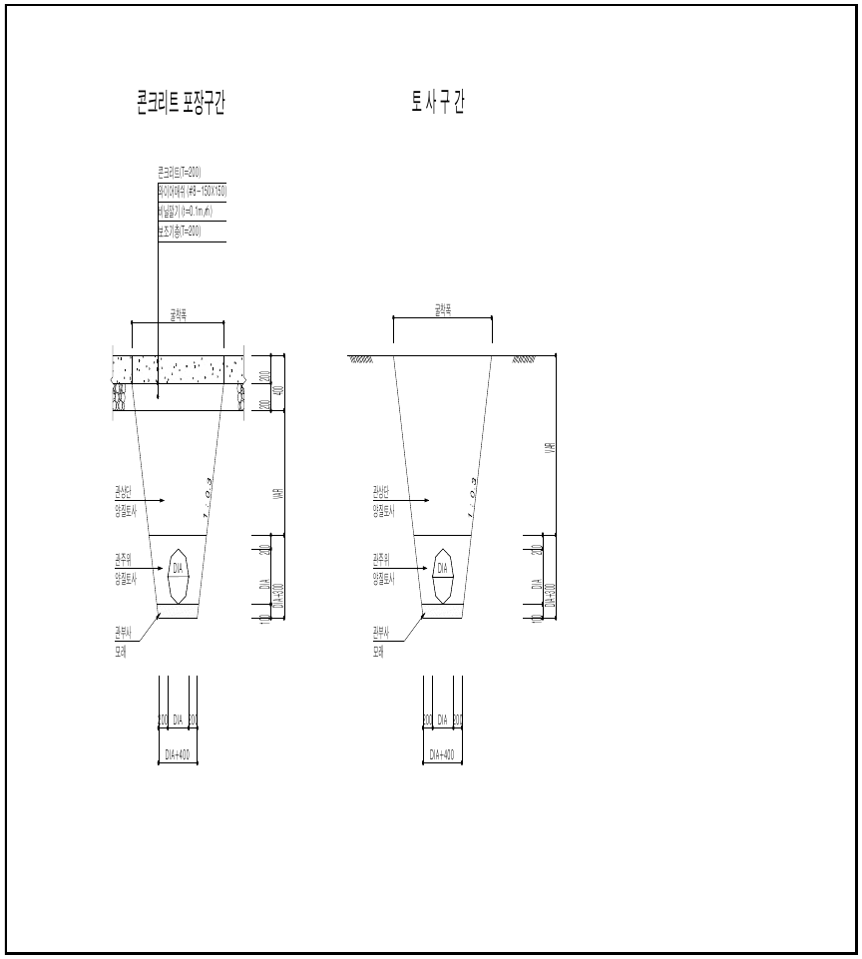
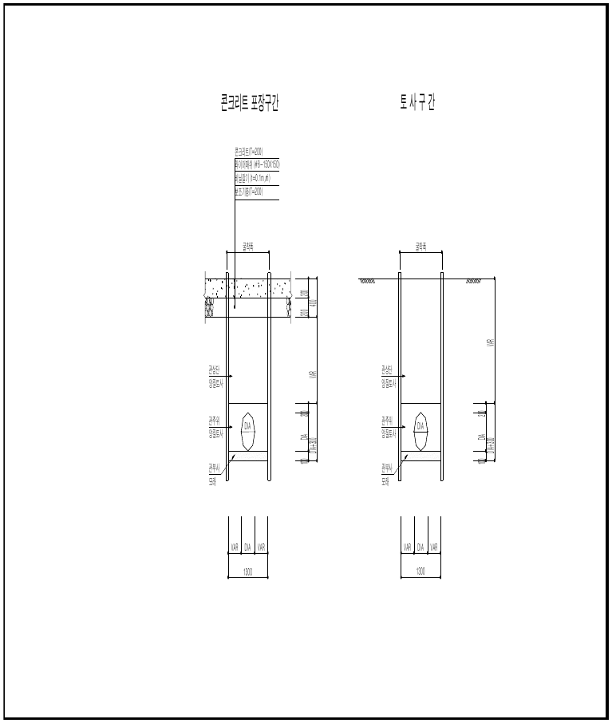

콘크리트 포장구간 · 토사구간 (개착) |  |  | 콘크리트 포장구간 · 토사구간 (가시설)
 | 2.2 암지반 기초공사
(1) |  | 터파기 면이 암반이면 기초 두께만큼 더 판 뒤 보통지반의 모래 기초와 같은 규격으로 시공합니다.
 | 2.3 연약지반 기초공사
(1) |  | 터파기 면이 연약지반이면 연약층의 일부나 전부를 파내 양질토와 보조기층재로 치환하고, 치환용 양질토는 쓰기 전에 토질시험으로 설계 조건을 만족하는지 확인합니다.
 | 2.4 관거 기초
(1) |  | 관거 부설 전 설계도서와 지반 조건이 다르면 현장 시험으로 지층 상태를 정확히 파악하고 대처 방안을 세운 뒤 시공합니다.

5.시공절차(가시설)
K-건설맵 | k-conmap.com 무료 건설 서식 |  |  |  | ← 이 1행을 지우고 쓰셔도 됩니다

제4장 터파기 가시설 공사
1. 조립식 간이흙막이공
 | 1.1 개 요
(1) |  | 흙막이는 관거 매설을 안전하고 원활하게 하려고 터파기 벽면의 붕괴와 토사 유입을 막는 가설 구조물이므로 안전성 · 시공성과 함께 경제성이 요구됩니다.
 | 1.2 효 과
(1) |  | 특별히 설계 · 제작된 기둥과 패널을 현장에서 조립하면서 곧바로 굴착할 수 있어 공기가 줄고 공사비 · 관리비가 절감됩니다.
(2) |  | 굴삭기 작업을 연속으로 할 수 있고, 항타기 · 발전기 같은 큰 장비 없이 굴삭기만으로 작업하므로 소음 · 진동이 적습니다.
(3) |  | 제작된 부재는 토압을 충분히 받도록 만들어져 안전합니다.
 | 1.3 알맞은 곳
가) |  | 자갈층 · 모래층 · 연약지반 · 시가지 · 좁은 곳 · 물이 나는 곳
나) |  | 상 · 하수도 · 각종 BOX(공동구 · 콘크리트 · PC) · 공업 · 농업용수 · 지중선 · 가스관 · 송유관 · 맨홀 · 차집관로 등 관로 매설 공사
 | 1.4 시공 때 주의사항
가) |  | 주변 시설과 지반의 침하 · 균열 방지
나) |  | 공사 중 소음 · 진동 · 대기오염 · 수질오염(지하수 · 지표수) 방지
다) |  | 본체 구조 시공을 위한 작업 공간과 작업대로서의 안전성 확보
라) |  | 차량 · 보행자 통행 장애 최소화
마) |  | 지하매설물의 안전한 보호와 유지관리 대책 수립
2. 조립식 간이흙막이 시공 순서
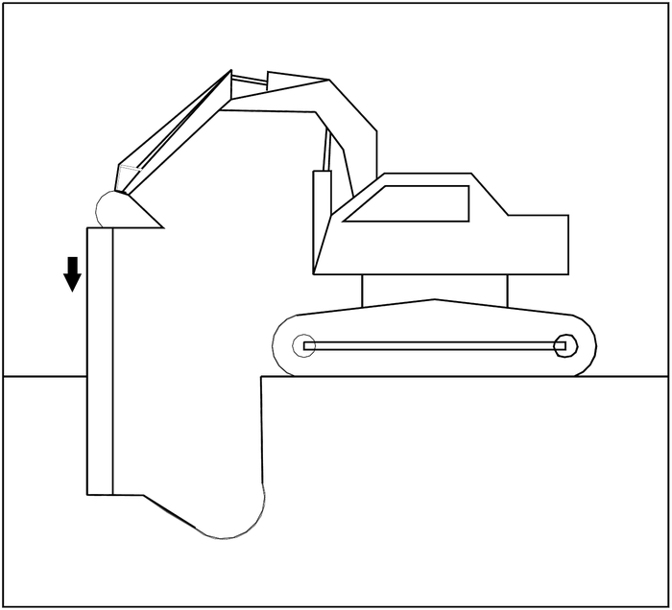 |  |  | 1) 자재가 현장에 오면 평지에 기둥 두 개를 나란히 놓고, 안쪽 터파기 폭에 맞게 버팀대를 기둥 고리에 고정합니다(기둥과 버팀대는 직각). 처음 세우는 기둥은 터파기의 기준이 되므로 수직으로 세우고, 조립된 두 기둥은 수평으로 나란히 박습니다. 백호 버킷으로 양쪽 기둥을 번갈아 눌러 단단히 하며, 이때 기둥 머리에 기둥 보호대를 씌웁니다.

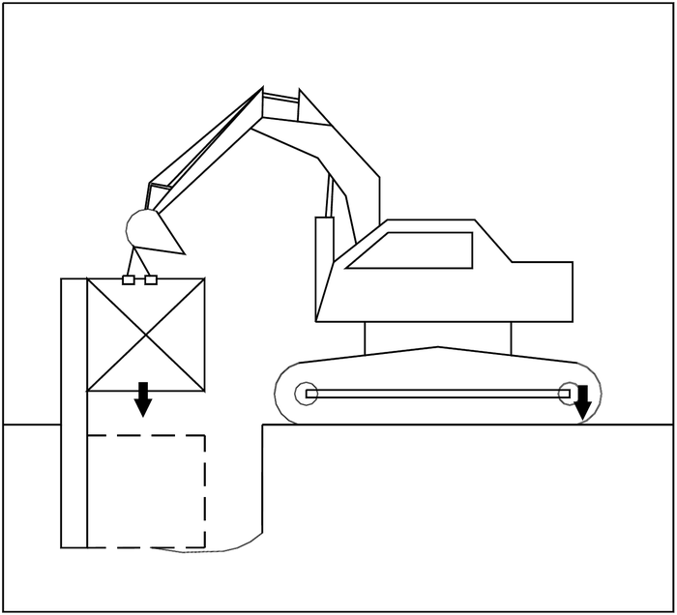 |  |  | 2) 패널 설치 위치를 확인한 뒤 하부 패널을 설치합니다. 첫 패널이 예정선 위에 있는지, 반대편 패널과의 간격이 맞는지 확인합니다.

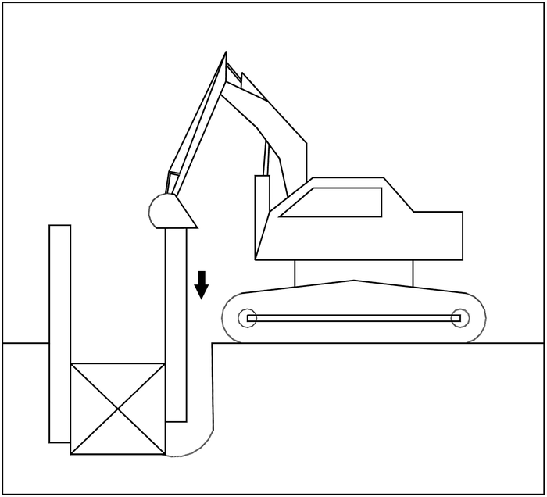 |  |  | 3) 조립된 기둥을 패널 끝에 끼우고, 터파기 방향과 직각인지 · 수직인지 확인합니다.

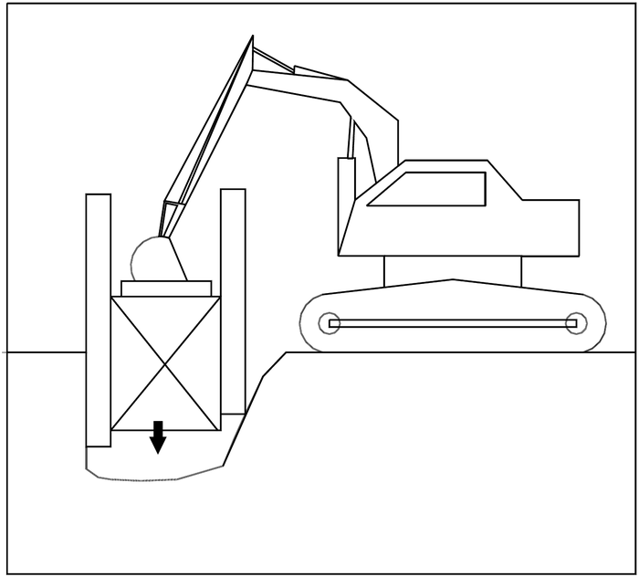 |  |  | 4) 패널과 기둥이 조립되어 스스로 서면 터파기합니다. 이때 패널 머리에 패널 보호대를 씌웁니다.

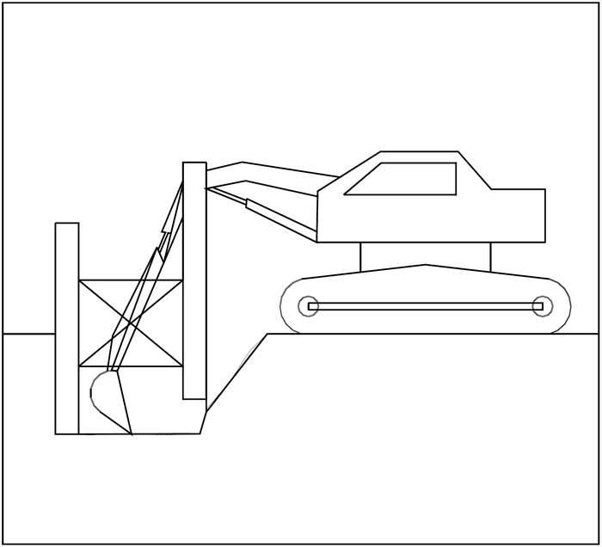 |  |  | 5) 터파기는 패널과 나란히, 패널 쪽 아래부터 팝니다. 그래야 패널과 기둥이 쉽게 들어갑니다. 누르는 순서는 패널 → 기둥이며, 기둥 밑으로 패널의 롤러가 나오지 않게 하고 기둥을 한 번에 누르는 깊이 기준을 지킵니다.

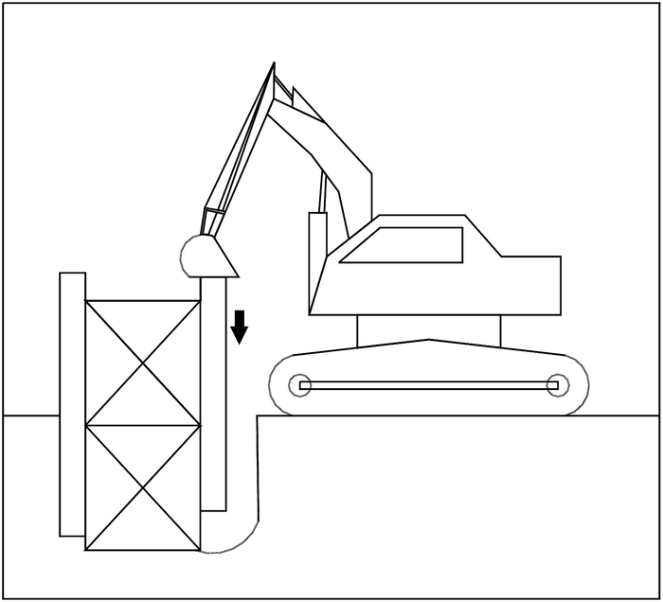 |  |  | 6) 패널 뒤채움은 반드시 합니다. 양질의 흙이 가장 좋지만 현장 사정에 따라 터파기한 흙을 써도 됩니다(패널 · 기둥을 뽑을 때 쉽게 뽑히게).

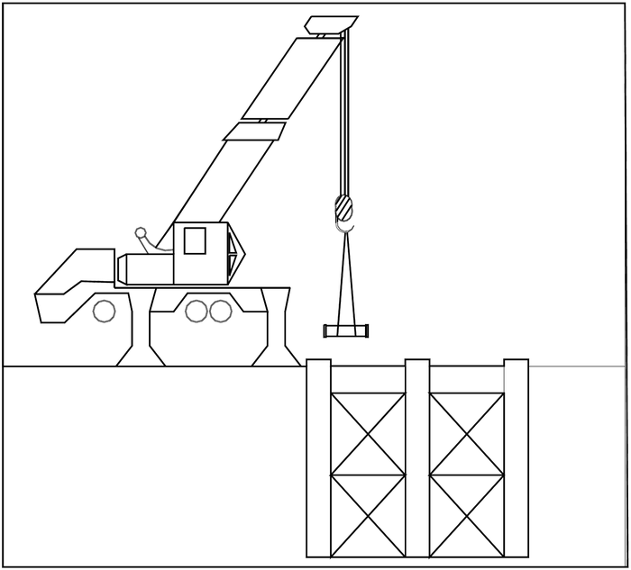 |  |  | 7) 내부 구조물을 설치한 뒤 패널을 뽑기 전에 되메웁니다. «일정량 되메움 → 패널 뽑기 → 다짐 → 되메움» 을 되풀이합니다. 한꺼번에 많이 메우면 뽑기 어렵고, 고르게 메워야 잘 뽑힙니다.

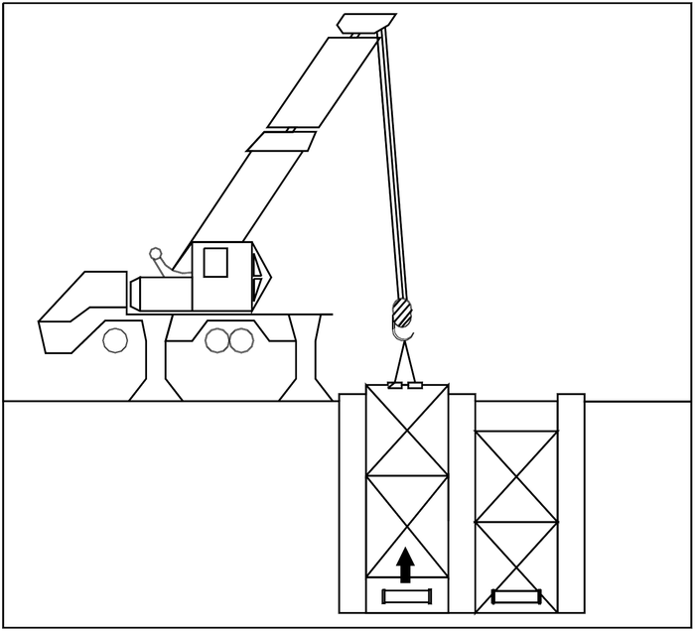 |  |  | 8) 뽑을 때는 패널을 먼저, 기둥을 나중에 뽑습니다. 폭이 넓으면 뽑아 올리는 와이어 각도가 60° 이하가 되게 긴 와이어를 쓰고, 한쪽으로 기울었을 때 무리하게 뽑으면 버팀대가 상하므로 주의합니다.

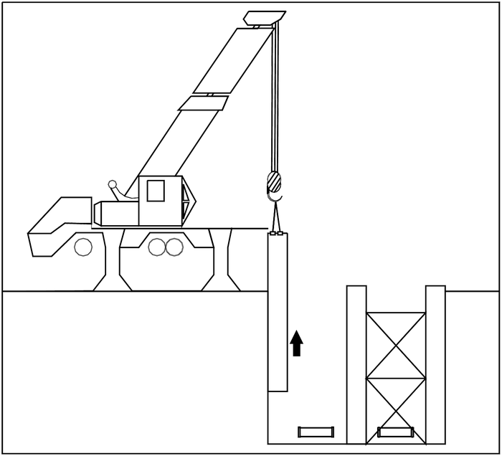 |  |  | 9) 상 · 하부 패널을 잇는 연결쇠는 하부 패널이 지반면(G.L) 위로 올라왔을 때 분리합니다. 이때 하부 패널이 도로 내려가지 않게 흙을 다져 줍니다.

3. 조립식 간이흙막이 시공 때 주의사항
가) | 굴착하기 쉬운 곳과 어려운 곳이 있습니다. 지하수가 많은 곳은 웰포인트 등으로 바꾸거나 펌프로 직접 배수합니다. 큰 돌은 없애야 하고 인력으로 해야 할 때도 있으며, 작은 돌이라도 패널 바로 밑에 있으면 없애야 패널을 설치할 수 있습니다. 히빙에도 알맞게 대처해야 하며, 어떤 지반에서나 쓸 수 있는 공법은 아닙니다.
나) | 기둥 홈에 자갈이 끼면 패널이 박히거나 뽑히지 않을 수 있으므로 홈에 자갈이 끼지 않게 주의합니다.
다) | 패널 뒤채움을 하지 않아 노면이 침하하면 패널이 균형을 잃거나 토압이 한쪽으로만 밀려 기둥이 기울 수 있습니다. 이때 16 ~ 18cm 굵기의 목재를 위아래 2본씩 가로로 대면 일시적으로 기우는 것을 막을 수 있습니다.
라) | 버팀대와 연장 버팀대는 압축하중에 견디게 만든 규격품을 씁니다.
마) | 패널 · 기둥을 걸어 올리고 기둥을 눌러 박는 일은 백호 본래 용도 밖의 작업이므로 안전사고가 없게 특히 주의하고, 반드시 작업 지휘자를 둡니다(산업안전보건기준에 관한 규칙상 굴착기의 인양 작업 조건을 지킴).
바) | 작업 고리쇠는 백호 버킷에 용접해 씁니다.
사) | 용접은 반드시 전기용접으로, 10mm 이상 완전하게 합니다.
4. SHEET PILE 공
 | 1) PILE 의 운반 및 보관
(1) |  | 시트파일의 상 · 하차는 크레인으로 변형이 생기지 않게 다루고, 두 지점을 로프로 묶어 매다는데 묶는 점은 양 끝에서 L/5 되는 곳으로 합니다.
(2) |  | 운반은 트레일러 · 트럭 크레인 등으로 하고, 장비가 들어가기 어려운 곳은 가설도로를 만들며, 파일에 충격을 주지 않게 다룹니다.
(3) |  | 보관은 지지력이 충분하고 평탄한 곳에 하고, 쌓는 높이는 2m 이하 · 한 층 5개 이하로 하여 받침목(10cm 각목, 간격 5m 이내)을 굅니다.
 | 2) SHEET PILE 시공 방법 — 항타
① |  | 가이드 빔(Guide Beam)을 항타 선에 설치
② |  | 시트파일 매달기
③ |  | 시트파일 세우기
④ |  | 바이브로 해머로 시트파일을 물기(Chucking)
⑤ |  | 유압 척 닫기(압력 정상 확인)
⑥ |  | 바이브로 해머 시동 · 항타 시작
⑦ |  | 바이브로 해머 정지
⑧ |  | 척 열기 — ①~⑧ 을 되풀이해 항타
· |  | 시트파일이 돌지 않게 가이드 빔에 쐐기를 설치합니다.
· |  | 진행 방향으로 기울지 않게 체인블록 등으로 잡으면서 항타합니다.
· |  | 시공 절차도 · 장비 배치는 설계도면(가시설 도면)을 따릅니다.
 | 3) 장비 조합 및 작업 인원 (항타)
· |  | 장비: 크롤러 크레인 · 바이브로 해머 · 발전기 · 수중 펌프 — 규격 · 대수는 «7. 장비 투입계획» 에 적습니다.
· |  | 인원: 작업반장 · 비계공 등 — 인원은 «7. 인력 투입계획» 에 적습니다.
 | 4) 지보공 (띠장 및 버팀보)
(1) |  | 지보공은 설계도에 따라 시공하고, 굴착이 설치 위치까지 오면 곧바로 설치하며 그 아래 굴착은 설치를 마친 뒤 합니다.
(2) |  | 설치 위치 · 시기 · 방법을 현장 상황에 맞게 종합적으로 검토하며 시공합니다.
(3) |  | 구조물 타설 계획과 재료 · 장비 투입 공간을 확보한 뒤 시공합니다.
(4) |  | 띠장은 벽체의 하중을 고르게 받아 버팀보에 고르게 전달하도록 현장 상황에 맞춰 시공하고, 버팀보로 지지되는 경우 전 구간을 연속재로 잇습니다.
(5) |  | 버팀보는 띠장의 하중을 고르게 지지하고 띠장과 직각을 유지하게 설치하며, 유압 잭 등으로 선행하중을 충분히 준 뒤 스크루 잭을 단단히 조입니다.
(6) |  | 사방향 버팀보를 가설할 때는 이미 설치된 연결 버팀보에 무리한 하중이 걸리지 않게 하고, 버팀보는 굴착 진행에 따라 곧바로 설치합니다.
(7) |  | 장비: 굴삭기 · 용접기 / 인원: 작업반장 · 용접공 — 수량은 «7. 장비 · 인력 투입계획» 에 적습니다.

5.시공절차(관거·맨홀·배수설비)
K-건설맵 | k-conmap.com 무료 건설 서식 |  |  | ← 이 1행을 지우고 쓰셔도 됩니다

제6장 하수관거 공사
1. 다중벽 하수관 — 시공 때 유의사항
1) | 새들 분수전으로 분기할 때는 반드시 해당 관용 새들을 쓰고, 천공기는 같이 쓰되 칼날(드릴)은 반드시 PVC 관용을 씁니다.
2) | 배수관에서 새들 분수전의 분기점 천공 거리는 30cm 이상 둡니다.
3) | 낮은 곳에서 높은 곳으로 부설하는 것을 원칙으로 하고, 접합부에서 관이 빠지지 않게 합니다.
4) | 관 주변은 모래로 환토해 자재가 다치지 않게 합니다.
5) | 관을 억지로 휘지 않습니다.
6) | 다른 관종(주철관 등)과 이을 때는 바깥지름 차이를 감안해 따로 만든 전용 고무링을 씁니다.
7) | 관로 공사 뒤 통수 전에 반드시 관을 세척합니다.
2. 내충격 수도관 — 2.1 접합
1) | 고무링 안쪽과 직관 삽입 부위의 이물질 · 기름을 깨끗이 닦습니다.
2) | 편수칼라관 안에 끼운 고무링이 제자리에 있는지 확인합니다.
3) | 고무링 접합면과 직관 끝에 삽입 길이의 ½ 만큼 고무링 전용 윤활제를 고르게 바릅니다.
4) | 이음관과 연결관을 일직선으로 맞춘 뒤 잇습니다.
5) | 관경 100mm 이하는 지렛대나 인력으로, 125mm 이상은 삽입기로 끼웁니다.
6) | 삽입 표시선까지 들어갔는지 확인합니다. 고무링이 빠졌거나 삽입이 불량하면 윤활제가 마르기 전에(고무링 마찰력이 약할 때) 빼서 다시 끼웁니다.
7) | 고무링이 제자리에 있는지 다시 확인합니다.
8) | 관에 직접 나사 가공을 하지 않습니다.
9) | 착수 전에 관 제조사 기술자를 현장에 불러 배관공이 부설 방법을 익히게 합니다.
 | 2.2 내충격 이음관(이형관) 접합
(1) |  | 마른 헝겊으로 관 이음부와 캡 · 중간링 · 고무링 · 이음관 본체 안팎 · 나사산의 먼지 등 이물질을 없앱니다.
(2) |  | 관 끝에서부터 캡 · 중간링 · 고무링 순서로 끼웁니다(고무링은 관 끝에서 약간 띄움).
(3) |  | 고무링 바깥에 윤활제를 바르고 이형관에 최대한 밀어 넣습니다.
(4) |  | 조립용 지그로 본체를 잡고 캡을 조입니다.
(5) |  | 반대편 관도 (1) ~ (4) 순서로 작업합니다.
(6) |  | 이음관 나사산은 자르지 않습니다.
(7) |  | 이음관에 살충제 · 크레오소트 · 방충제 같은 휘발성 물질을 뿌리거나 바르지 않습니다.
 | 〈 내충격 이음관 상세도 〉
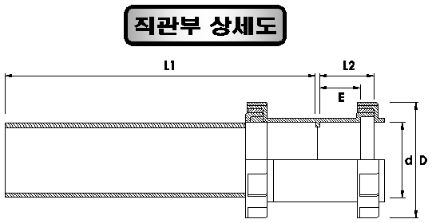

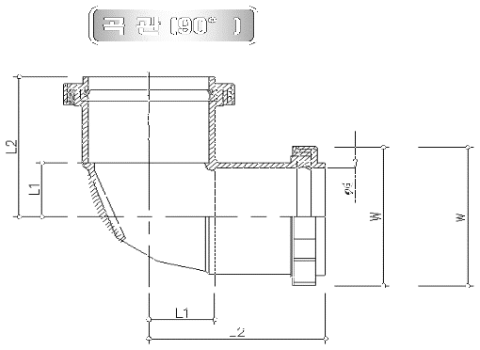
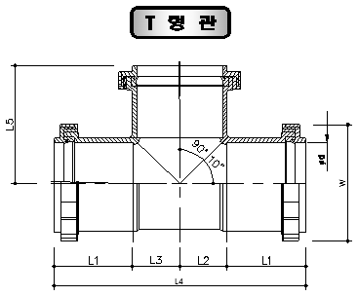

곡관(90°) |  |  | T 형관
 | 2.3 관 절단
(1) |  | 현장에서 자를 때는 톱이나 절단기를 씁니다.
(2) |  | 자를 위치가 관축에 직각이 되게 유성 매직으로 둘레 전체에 선을 긋고, 직각으로 자르되 변형이 최소가 되게 합니다.
(3) |  | 절단면은 줄로 평평하게 다듬고 안팎 둘레를 가볍게 모따기합니다.
(4) |  | 자르기 전에 깨끗이 닦고, 자른 뒤 이물질 · 먼지를 완전히 없앱니다.
3. 내충격 PVC 하수관
 | 3.1 토공
(1) |  | 터파기 바닥은 도면의 표고에 정확히 맞춥니다.
(2) |  | 기존 구조물 가까운 곳은 기초가 느슨해지거나 위험하지 않게 흙막이 등 보호공을 충분히 설치합니다.
(3) |  | 최종 마무리 면은 설계도서대로 하고 공사감독관의 확인을 받습니다. 지하매설물이 있으면 인력으로 먼저 파 기계 굴착으로 인한 파손을 막습니다.
(4) |  | 되메우기는 관 외면을 다치지 않게 하고, 관 상단 30cm 까지는 전석 · 날카로운 암편 등 관을 다치게 할 돌이 섞인 흙을 쓰지 않습니다.
(5) |  | 관 양쪽에 같은 두께로 고르게 메워 편압이 걸리지 않게 하고, 한 층은 30cm 이하로 합니다. 불도저로 한꺼번에 메우거나 트럭에서 바로 쏟아붓지 않습니다.
(6) |  | 다짐은 현장에 알맞은 장비로, 각 층 30cm 안으로 펴서 고르게 다집니다.
(7) |  | 잔토는 지정된 곳에 처리하고, 사토할 때는 공사감독관에게 알려 위치와 양을 조정합니다.
 | 3.2 부설
(1) |  | 시공 전에 관체의 균열 · 결함을 검사합니다.
(2) |  | 관 부설 기구 · 기중기 장치는 시공 전에 공사감독관의 검사를 받습니다.
(3) |  | 부설 전에 관 안을 깨끗이 하고, 도장면이 상했으면 원상 복구한 뒤 부설합니다.
(4) |  | 낮은 곳에서 높은 곳으로 부설하고, 소켓이 있는 관은 소켓이 높은 쪽을 향하게 합니다.
(5) |  | 콘크리트 벽을 지날 때는 보호 조치를 충분히 합니다.
(6) |  | 배관 중인 관은 알맞은 받침으로 안전하게 받칩니다.
(7) |  | 하루 작업이 끝나면 관 끝을 마개로 막아 토사 · 오수 · 지하수가 들어가지 않게 하고, 관 안에 헝겊 · 공구 등을 두지 않습니다.
 | 3.3 접합
(1) |  | 이미 부설한 관과 부설할 관의 중심을 맞춥니다.
(2) |  | 소켓으로 이을 때는 관 밑에 각목을 받치고, 관의 두 번째 골에 고무링을 끼워 윤활제를 바릅니다.
(3) |  | 소켓을 두 관 사이에 넣고 양쪽 관에 로프를 겁니다.
(4) |  | 레버블록을 로프에 걸어 당기되, 관의 수평과 수구 쪽이 움직이지 않게 합니다.
(5) |  | 한쪽으로 치우치지 않게 밀착시킵니다. 약하게 붙이면 틈이 생겨 수밀이 안 됩니다.
(6) |  | 두 번째 골의 고무링이 제자리에 있어 수밀이 유지되는지 확인합니다.
 | 3.4 절단 · 천공
(1) |  | 현장에서 자를 때는 톱이나 절단기를 쓰고, 변형이 최소가 되게 정확히 자르며 이형관에 끼우기 전 반드시 그라인더로 모따기합니다.
(2) |  | 기온이 35℃ 이상이거나 5℃ 이하이면 공사감독관의 특별한 허락 없이 자르지 않습니다.
(3) |  | 자르기 전에 깨끗이 닦고, 자른 곳의 이물질 · 먼지를 완전히 없앱니다.
(4) |  | 관 천공은 천공 표시선을 긋고 천공기로 정확한 위치에 뚫습니다.
4. 관 추진공법 (이토압식)
 | 4.1 추진기지
(1) |  | 승인받은 시공상세도대로 추진기지를 설치하고, 관 반입 · 압력벽 등 설비가 기능적으로 배치되어 안전하고 효율적으로 굴착토를 반출할 수 있게 합니다.
(2) |  | 추진기지 등 추진공에 필요한 토공은 «제2장 토공사» 를 따르고, 빗물 · 지하수는 구조물 안정 · 작업에 지장이 없게 배수 또는 차수합니다.
(3) |  | 임시로 깎은 비탈면은 복구할 때까지 승인받은 방법으로 보호합니다.
(4) |  | 기지 입구 주변은 작업 관리가 편하게 필요한 두께 · 넓이로 콘크리트 바닥을 칩니다.
(5) |  | 압력벽은 추진에 필요한 최대 압력과 안전율을 고려한 설계 압력에 견디게 합니다.
(6) |  | 추진관 안에는 조명과, 필요하면 환기 설비를 둡니다.
(7) |  | 가이드 레일은 추진 중 위치 · 방향이 변하지 않게 하고 매 추진마다 점검합니다.
(8) |  | 작업 반경이 충분한지 미리 확인해 대처합니다.
 | 4.2 추진공
(1) |  | 착수 전에 토질조사 자료와 설계서를 검토해 추진 방법과 보조공법을 정합니다. 추진은 주간 공사를 원칙으로 하고, 부득이한 주야간 연속 공사는 공사감독관의 지시를 따릅니다.
(2) |  | 추진강관은 KS D 3583 규격으로 만든, 높은 추진력과 큰 토압에 견디는 고강도 제품을 씁니다. 강관은 아크용접으로 단단히 이어 이음부가 흔들리거나 새지 않게 합니다.
(3) |  | 용접 전에 용접사의 경력 · 자격증과 용접 순서 · 용접기 · 용접봉 등을 공사감독관에게 보고하고 지시를 받습니다.
(4) |  | 용접면의 이물질을 없애 매끈하고 결함 없게 하고, 화재 · 누전에 대비하며 관 안 도장면을 보호하고 관계자 외 출입을 막습니다.
(5) |  | 추진 설비(추진대 · 압륜 · 스페이서 · 잭 · 유압 유니트 · 반력대 · 공기압축기 · 제어 유니트 등)는 추진기지 안에 설치합니다.
(6) |  | 버력(배토) 수송 설비는 추진 일정과 배토량에 맞는 용량으로 하고, 배토는 곧바로 지정된 사토장으로 처리하며 교통에 지장을 주지 않게 합니다.
(7) |  | 추진용 덕타일 주철관은 삽구를 정해진 위치까지 넣고 스터드볼트를 표준 간격으로 고르게 조이며, 추진 중 다른 이음부의 삽입 여유 길이를 정기적으로 잽니다.
(8) |  | 방향을 고칠 때 연결부의 굴곡은 허용치 안으로 합니다.
(9) |  | 발진 · 도달 작업구 토공은 지반 붕괴 · 노면 함몰 위험이 크므로 원지반을 최소한으로 흐트러뜨리고, 도달구에 받침대를 두어 선도체를 거치 · 해체 · 인양합니다.
 | 4.3 굴착토 처리 · 채움 · 침하 대책
(1) |  | 굴착토는 노면을 더럽히거나 교통을 막지 않게 운반하고, 처리 장소를 바꾸려면 공사감독관과 협의합니다.
(2) |  | 내관 삽입이 끝나면 양 끝을 승인받은 방법으로 막고 추진관과 내관 사이를 채움 그라우팅합니다. 압력은 내관이 찌그러지지 않게 채울 수 있는 최저 압력으로 하고, 양 끝 상부에 공기 빼기 · 확인 구멍을 두어 넘쳐 나오는 것(overflow)을 반드시 확인합니다. 배합비는 설계서대로 하되 공사감독관의 승인으로 바꿀 수 있습니다.
(3) |  | 지반 침하는 원지반 조건 · 막장 안정성에 따라 생기므로 침하 측량을 하고, 허용치를 넘으면 긴급 조치 뒤 보강 대책을 세워 보고합니다.
(4) |  | 이음부 누수로 지하수위가 내려가지 않게 방수를 확실히 하고, 지반이 나쁜 곳은 따로 보강 대책을 세워 승인을 받은 뒤 시행합니다.
5. 관 보호공 (콘크리트)
1) | 보호공 콘크리트의 규격 · 재료는 콘크리트 표준시방서를 따르고, 설계기준강도 18MPa 급으로 도면대로 시공합니다.
2) | 암거 횡단부는 기존 시설물에 피해가 없게 하고 물 처리와 안전에 특히 유의하며, 암거 밑 되메우기는 암거를 다치지 않게 철저히 합니다.
6. 맨홀 및 뚜껑 설치
 | 6.1 재료 · 준비 · 조립
(1) |  | 무수축 모르타르는 구체 접합부 · 접속구 충진용으로, 품질 확보를 위해 프리믹스 제품을 쓰며 주입이 쉽고 완전히 채워지는 고유동성이어야 합니다. 신구 경계면 부착이 좋고 굳은 뒤 지수에 해로운 균열 · 공극이 없어야 합니다.
(2) |  | 시공 계획에 따라 설치 준비를 확인하고, 기초 바닥 레벨을 재어 고르지 않으면 레벨용 모래를 준비합니다.
(3) |  | 설치 장비 용량 · 진입 방법 · 야적 장소 · 작업 위치 · 기계 · 공구 · 접합 재료를 정합니다.
(4) |  | 조립은 설치 공정표 · 장비 · 인원 · 작업반 · 통행 제한 · 작업 시기를 협의해 공사감독관의 승인 뒤 합니다(원형맨홀 1호 D900 상세는 설계도면 참조).
 | 6.2 설치 때 주의사항
1) |  | 장비는 제품 무게의 3 ~ 5배 이상 용량으로 고르고, 작업 반경 · 붐 각도의 한계를 정확히 알고 작업합니다. 한계를 넘으면 더 큰 장비로 바꿉니다.
2) |  | 임시 야적은 평탄한 곳에 받침목을 대고, 차량 · 전도로 부서지지 않게 보호합니다.
3) |  | 제품은 설치 장비로 들어 올린 뒤 내리면서 위치를 맞춰 거치합니다.
4) |  | 인양 기구(벨트 · 지그 · 후크 · 아이볼트)의 용량 · 마모 · 손상을 작업 전에 반드시 확인하고, 설치 때 과한 응력이 걸리지 않게 늘 수평을 유지합니다.
5) |  | 상 · 하 구체의 철근 삽입공이 서로 통하게 거치하고, 거치 뒤 철근 등으로 위치를 확인합니다.
6) |  | 거치 뒤 상 · 하 접합부 모르타르 충진 공간에 빈틈이 생기지 않게 합니다.
7) |  | 맨홀과 관거의 연결은 설계도대로 정확하게 하고, 벽체와 바닥 이음부의 수밀성에 특히 유의합니다.
8) |  | 맨홀 바닥에는 반드시 인버트(프리캐스트)를 설치해 매끄럽게 마무리하고, 오물이 쌓이거나 물이 고이지 않게 알맞은 경사를 둡니다.
9) |  | 맨홀은 도면 위치에 설치하되, 현장 여건상 불합리하면 공사감독관의 승인을 받아 옮길 수 있습니다. 사다리도 같습니다(규격은 설계도서).
10) |  | 기존 맨홀에 오수관을 이을 때는 정확한 위치를 표시하고 관경에 맞는 크기로만 천공하며, 다른 부위에 균열 · 손상을 주지 않습니다.
11) |  | 연결관을 맨홀에 직접 이을 때는 천공기로 정확히 뚫고 고무링 등 연성 재질로 수밀성을 확보합니다.
12) |  | 오수 · 합류식 맨홀은 바닥에 인버트를 두어 토사 · 슬러지 퇴적을 막고 흐름을 원활히 합니다. 인버트는 하류 관거의 관경 · 경사와 같게, 폭은 하류 쪽 폭을 상류까지 같게 늘이며, 발 디딤부는 10 ~ 20% 경사로 편리 · 안전하게 합니다.
13) |  | 관거가 압력관이 되거나 침입수가 우려되는 곳(고수부지 등)은 압력 뚜껑과 환기 시설을 둡니다.
14) |  | 분류식 오수 맨홀은 수밀형 뚜껑을 쓰고, 우 · 오수를 명확히 구분하는 표기와 관리 기관의 고유 표식을 합니다.
15) |  | 도로 위 오수 맨홀 뚜껑은 차량 통행으로 이탈하지 않고 쓰레기 불법 투기를 막는 기능이 있는 것으로 합니다.
16) |  | 본관과 연결관 접합부는 T 이형관이나 분기관으로 수밀성을 확보합니다.
17) |  | 맨홀 · 관거 유지관리를 위해 관종 · 관경 · 설치 연도 등을 적은 명패를 설계도서 규격대로 답니다.
18) |  | 뚜껑이 열리지 않는 맨홀은 주변 포장을 걷어 내고 뚜껑을 바꿉니다.
19) |  | 뚜껑 · 명판은 제작도를 만들어 주무 관청과 협의 · 승인받은 뒤 시행합니다.
7. 배수설비공
 | 7.1 배수설비
(1) |  | 연약지반은 충분한 지지력을 확보할 수 있는지 확인한 뒤 시공합니다.
(2) |  | 배수관 · 연결관은 최소 1/100 이상 경사를 두고, 최소 흙두께는 배수관 20cm 이상 · 연결관 60cm 이상으로 합니다.
(3) |  | 오수받이의 인버트 유무를 반드시 확인하고, 없으면 정밀하게 시공합니다.
(4) |  | 사유지 안 배수관 공사 때 화장실 배수관은 다른 잡배수관과 절대로 잇지 않아 악취가 실내로 들어가지 않게 합니다.
(5) |  | 연장이 긴 합류점 · 곡관부는 막힘 민원이 없게 미리 대비합니다.
(6) |  | 주방 오수 배수관에는 통기구를 두어 순간 진공으로 흐름이 막히지 않게 합니다.
(7) |  | 배수 불량 구간 · 옥외 수도전 · 우수관(Roof Drain)으로 빗물이 들어오는 가옥은 우 · 오수 일체형 오수받이를 먼저 검토하고, 우수관이 건물 안에서 오수관과 합쳐지면 가옥주에게 우수관 별도 부설을 안내합니다.
(8) |  | 배수설비는 오수 전량을 오수맨홀이나 오수 본관에 잇습니다.
 | 7.2 PVC 오수받이 부설
(1) |  | PVC 오수받이(안지름 300mm)는 중차량이 다니지 않는 공도와 사유지 경계에, 가옥주 · 공사감독관과 협의해 설치합니다.
(2) |  | 몸체를 유입 관로 선형에 맞게 놓고 수평계로 수평을 맞추며, 바닥이 흔들리지 않게 고정합니다.
(3) |  | 입상관을 끼우기 전에 삽입 길이만큼 PVC 전용 접착제를 바르되, 기름 · 물기 · 모래는 먼저 닦아 냅니다.
(4) |  | 주철 뚜껑과 틀 받침대는 입상관 주위에 좌우 같게 띄워 거치합니다.
(5) |  | 주변은 되메우기 기준대로 마무리하고, 포장 경사를 빗물이 잘 모이게 조정합니다.
(6) |  | 차량이 다니는 곳에 부득이 설치하면 공사감독관과 협의해 보강 대책(콘크리트 오수받이 · 주철 뚜껑 보강 등)을 세워 시공합니다.
 | 7.3 연결관과 오수 본관 연결
(1) |  | 오수받이에서 본관까지의 연결관은 관련 도면의 관종별 분기구 체결 형식에 따라 잇습니다.
(2) |  | 현장 여건상 연결관이 추가되면 본관을 천공해 이을 수 있으나 수밀성을 확보합니다.
 | 7.4 악취 대책 · 검사
(1) |  | 오수받이 뚜껑은 공장 제품 주철제 밀폐형으로, 물이 스며들지 않고 여닫기 쉬워야 합니다.
(2) |  | 분류식화 공사 뒤 가옥 안에 악취가 나면 오접 검사를 하고, 오접이 있으면 다시 시공합니다.
(3) |  | 오수받이 안 주방 배수관에는 봉수형 등 악취 유입 방지 시설을 설계도대로 둡니다(옥내 트랩이 있는 수세식 변소 배수관은 제외).
(4) |  | 수밀검사는 «하수도공사 시공관리요령(환경부)» 에 따르고, 맨홀 수밀검사는 관경 1,000mm 기준을 준용합니다. 필요하면 (부)공기압 시험으로 대신할 수 있습니다.
(5) |  | 누수 시험에 불합격한 구간은 누수 지점을 찾아 보수하거나 다시 시공하고, 결과는 준공 서류에 붙입니다.
(6) |  | CCTV 조사 — 신설 1,000mm 미만 관(1,000mm 이상도 육안 조사가 어려우면)의 전 구간을 촬영하고, 불합격 구간은 보수 또는 재시공합니다.
(7) |  | 연막 시험 — 신설 · 개보수 관거(맨홀 포함)와 배수설비 전체에 시행하고, 오접이 있으면 곧바로 보수 또는 재시공합니다. 연막 시험이 어려우면 공사감독관 승인 아래 염료 시험으로 대신할 수 있습니다.

